-
케이스

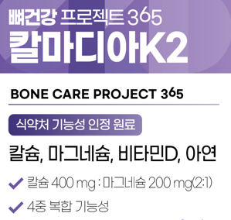

 |  |  |  |  |  | *삭제
 |  |  |  |  |  | 제품명 <뼈건강 프로젝트365 칼마디아K>

 |  |  |  |  |  | D·K,

 |  |  |  |  |  |  | 양쪽 주표시면 동일하게 적용

 | 5중 |  | *가장 큰 제품명의 1/2 이상으로 표시

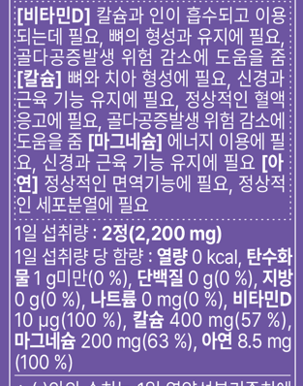

 |  |  |  |  |  | *[칼슘] 앞 문구 추가
 |  |  |  |  |  | [비타민K] 정상적인 혈액응고에 필요, 뼈의 구성에 필요

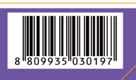

 |  |  |  |  |  |  |  |  |  |  | *바코드 변경

 |  |  |  |  |  | *문구 추가, 성분명칭 굵게 표시
 |  |  |  |  |  | 비타민K 70 μg(100 %), 칼슘

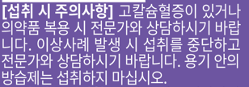

 |  |  |  |  |  | *문구 추가
 |  |  |  |  |  | 항응고제 등 복용 시 전문가와 상담하십시오.

케이스(배면)

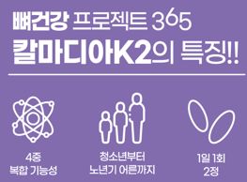

 |  |  |  |  |  | *삭제

라벨

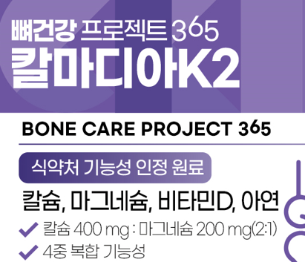
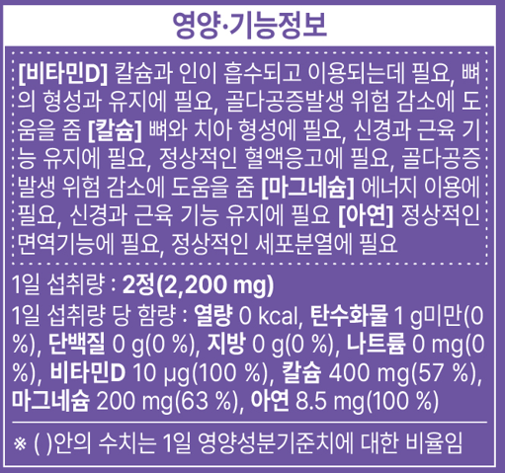

 |  |  |  |  |  |  | *삭제
 |  |  |  |  |  |  |  |  |  | *[칼슘] 앞 문구 추가
 |  |  |  |  |  |  |  |  |  | [비타민K] 정상적인 혈액응고에 필요, 뼈의 구성에 필요

 |  |  |  |  |  | D·K,
 |  |  |  |  |  |  |  |  |  | *문구 추가, 성분명칭 굵게 표시
 |  |  |  |  |  |  |  |  |  | 비타민K 70 μg(100 %), 칼슘

 |  | 5중

설명서

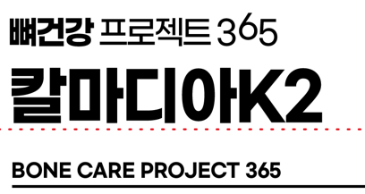

 |  |  |  |  |  |  | *삭제

 |  |  |  |  |  |  |  |  |  | *문구 추가
 |  |  |  |  |  |  |  |  |  | [비타민K] 정상적인 혈액응고에 필요, 뼈의 구성에 필요

 |  |  |  |  |  |  |  | 비타민K1혼합제제(비타민K1, 수크로오스, 아라비아검), 치커리뿌리추출분말, 히드록시프로필메틸셀룰로스, 결정세룰로스,

 |  |  |  |  |  |  | *문구 추가 |  |  |  | *문구 추가
 |  |  |  |  |  |  | 항응고제 등 복용 시 전문가와 상담하십시오. |  |  |  | 비타민K 70 μg 100 %

카톤 |  |  |  | ★양쪽 동일하게 수정

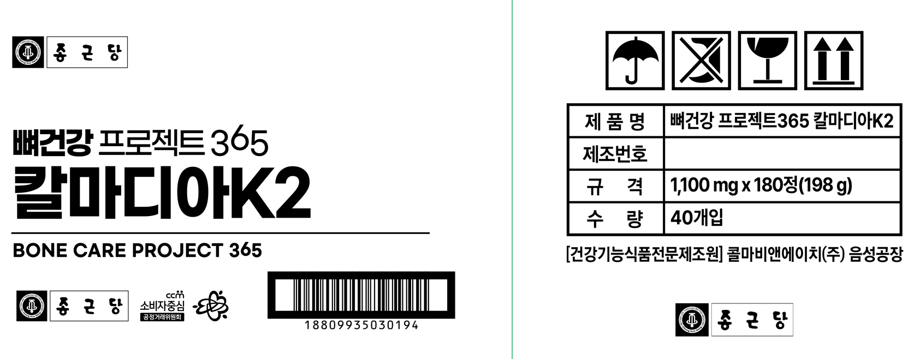

 |  |  |  |  |  |  |  |  | *삭제

 |  |  |  |  | *바코드 변경

종근당(추가)
케이스

 |  | "뼈의 구성에 필요" 먼저 기입 요망
 |  | : 뼈의 구성에 필요, 정상적인 혈액응고에 필요

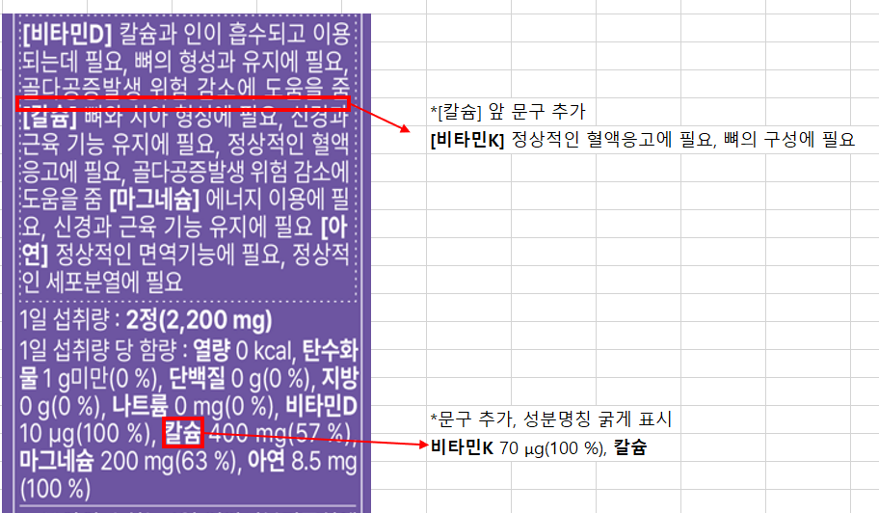

 |  |  | 영양, 기능정보 순서 변경
 |  |  | 1. 칼슘
 |  |  | 2. 마그네슘
 |  |  | 3. 비타민 D
 |  |  | 4. 비타민 K
 |  |  | 5. 아연
 |  |  | ※ 해당 제품은 칼슘 제품이므로,
 |  |  | 기능성 내용 및 함량은 상기순서대로 기재 요망

케이스(배면)

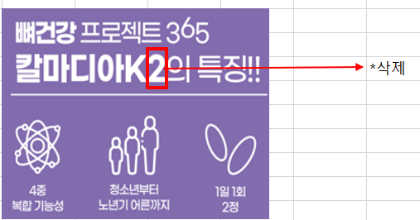

 | 5중 복합기능성

라벨

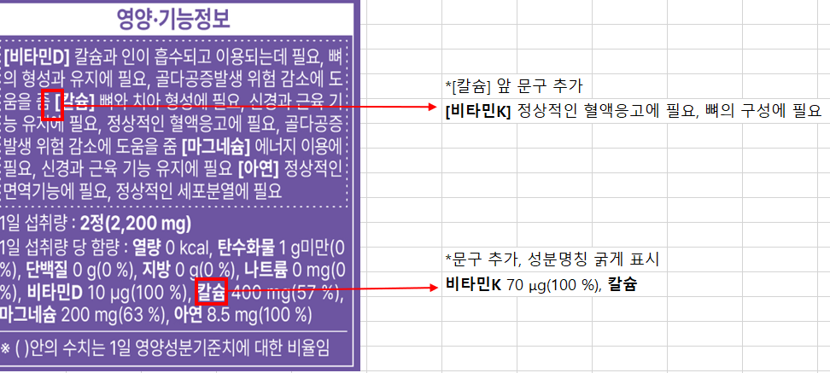

 |  |  |  | 영양, 기능정보 순서 변경
 |  |  |  | 1. 칼슘
 |  |  |  | 2. 마그네슘
 |  |  |  | 3. 비타민 D
 |  |  |  | 4. 비타민 K
 |  |  |  | 5. 아연
 |  |  |  | ※ 해당 제품은 칼슘 제품이므로,
 |  |  |  | 기능성 내용 및 함량은 상기순서대로 기재 요망

설명서

 |  |  | 영양, 기능정보 순서 변경
 |  |  | 1. 칼슘
 |  |  | 2. 마그네슘
 |  |  | 3. 비타민 D
 |  |  | 4. 비타민 K
 |  |  | 5. 아연
 |  |  | ※ 해당 제품은 칼슘 제품이므로,
 |  |  | 기능성 내용 및 함량은 상기순서대로 기재 요망

230612
라벨

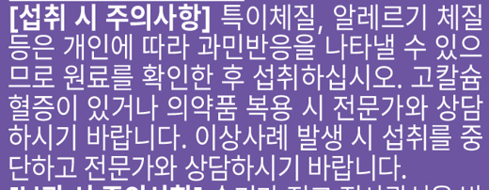

 |  |  | *(참고)'항응고제 등~' ▶ 문구 추가로 인해 공간 부족 시 삭제 가능

 |  |  |  |  | **모두 표기 원할 경우 '용기 안~' 문구도 추가 확인

 |  |  | *문구 추가 |  | →기준규격상 주의사항만 추가
 |  |  | 항응고제 등 복용 시 전문가와 상담하십시오.
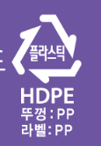

 | 뚜껑, 라벨 : PP
 | *수정 확인

설명서

 |  | 케이스와 동일하게 수정 확인

 |  |  |  | *수정
 |  |  |  | 아라비아검, 자당

 |  |  | *숫자와 단위 띄어쓰기 1칸 추가(통일)

